关系图
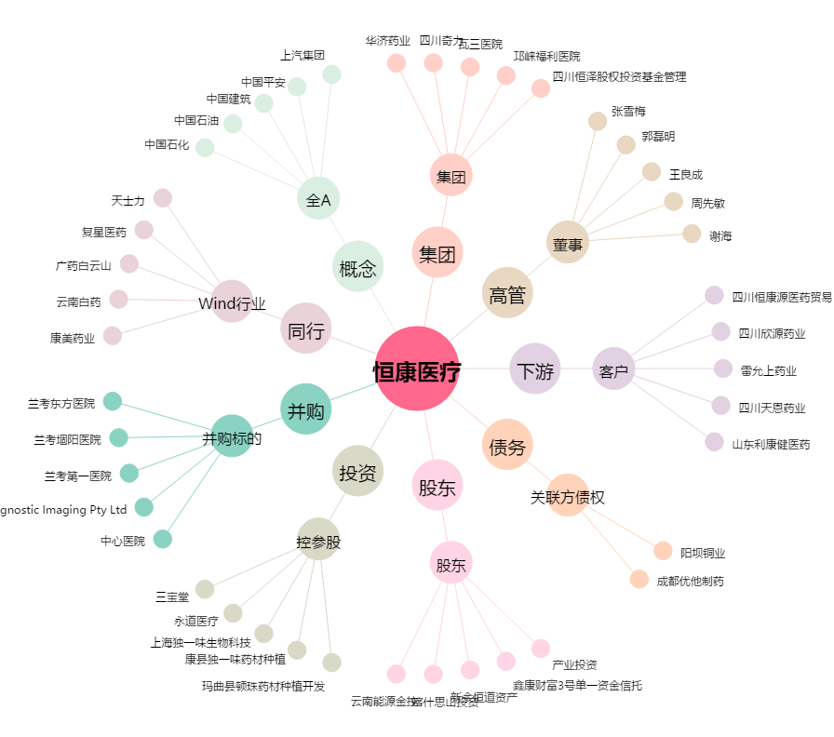
恒康医疗[002219.SZ] - 关系概览图

